Forelesningseksempler
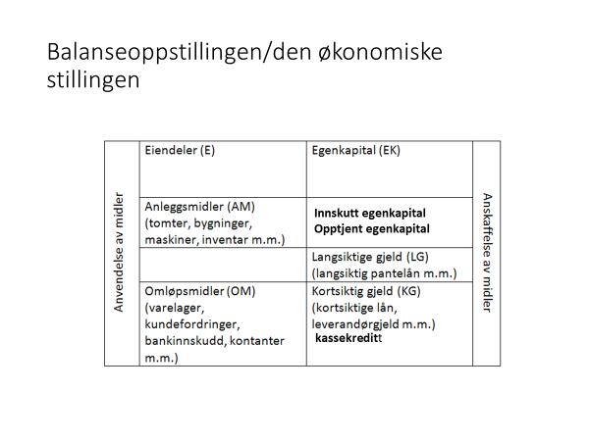

Eiendeler |  | Egenkapital + Gjeld
AM |  | Egenkapital
Inventar | 150,000 | Innskutt egenkapital | 130,000
OM
Varelager | 120,000 | Langsiktig gjeld | 90,000
Bankinnskudd | 30,000
 |  | Diverse kortsiktig gjeld | 30,000
 |  | Leverandørgjeld | 50,000
Sum eiendeler | 300,000 | Sum egenkapital/gjeld | 300,000

Balansen til Retro AS viser per 31.12. kr 27 300 000 i eiendeler og kr 10 000 000 i gjeld. Hva er beløpet for bedriftens egenkapital?
Eiendeler |  | Egenkapital + Gjeld
AM | 27,300,000 | EK | 17,300,000

 |  | Gjeld | 10,000,000

Sum eiendeler | 27,300,000 | Sum EK og Gjeld | 27,300,000

Bogart AS har per 31.12. kr 16 900 000 i omløpsmidler, kr 8 300 000 i kortsiktig gjeld, kr 3 600 000 i langsiktig gjeld og kr 9 200 000 i egenkapital. Hva er beløpet for bedriftens anleggsmidler?
Eiendeler |  | Egenkapital + Gjeld

AM | 4,200,000 | EK | 9,200,000

OM | 16,900,000 | LG | 3,600,000
 |  | KG | 8,300,000

Sum eiendeler | 21,100,000 | Sum EK og gjeld | 21,100,000

Dromedar AS har per 31.12. en egenkapital på kr 2 400 000, kortsiktig gjeld på kr 3 800 000, langsiktig gjeld på kr 500 000 og anleggsmidler for kr 2 700 000. Hva er beløpet for bedriftens omløpsmidler?
Eiendeler |  | Egenkapital + Gjeld

AM | 2,700,000 | EK | 2,400,000

OM | 4,000,000 | LG | 500,000
 |  | KG | 3,800,000

Sum eiendeler | 6,700,000 | Sum EK og gjeld | 6,700,000

Div. oppgaver
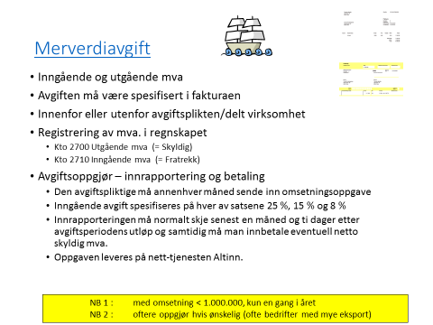
Oppgave 16
Blink AS solgte i fjor varer og tjenester for kr 5 000 000 ekskl. mva.
Innkjøp av varer og tjenester ble kr 2 000 000 ekskl mva.
Hvor mye skal de betale i merverdiavgift for året?
Anta at det utelukkende er tale om 25 % mva.
 | mva
Solgte varer | kr 1,250,000.00
Innkjøp varer | kr 500,000.00
Innbetaling av mva | kr 750,000.00

Oppgave 3
Likvid jeans hadde i år varekostnader på kr 5 000 000.
Lagerbeholdningen var ved årets begynnelse kr 1 000 000 og dette økte med kr 100 000 gjennom året-
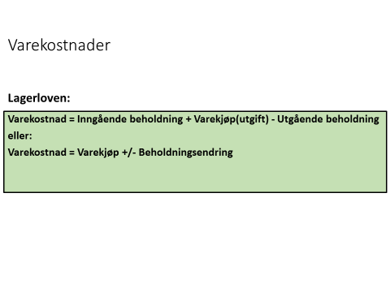
Hvor stort var årets innkjøp av varer?

Varekostnad | kr 5,000,000.00
IB beh | kr 1,000,000.00
UB beh | kr 1,100,000.00
Varekjøpet | kr 5,100,000.00

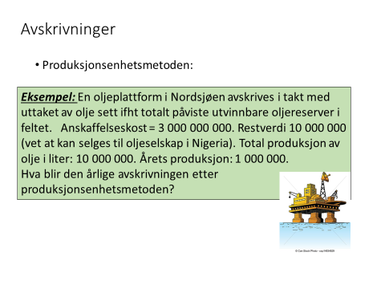

Årlig avskrivning
kr 299,000,000.00

Oppgave 6
Kjøpt maskin for kr 750 000 inkl mva
Kjøpt inn 1. nov og den skal avskrives lineært med en antatt levetid på fem år og antatt utrangeringsverdi på kr 60 000 ekskl. mva. Ved årsoppgjøret for kjøpsåret har bedriften et resultat før skatt på kr 900 000 før bedriften har regnskapsført årets avkrivning på maskinen. Hva blir bedriftens resultat før skatt etter at bedriften har regnskapsført årets avskrivning på maskinen?

Maskin ekskl. mva | kr 600,000.00

Årlig avskrivning | kr 108,000.00
Avkr.kostnad for nov og des | kr 18,000.00

Res. Før avskrivning | kr 900,000.00
Res. Etter avskrivning | kr 882,000.00

